List1
Příloha č. 2 - specifikace plnění VZ - čistící, úklidové prostředky, drogistické a jiné zboží pro ÚKZÚZ Plzeň, Slovanská alej 20, 326 00 Plzeň
Popis zboží VZ 2/2020 ÚKZÚZ Plzeň | obrázek + množství | množství počet | cena za ks, roli, balení bez DPH | cena za ks, roli, balení s DPH | množství bez DPH | množství s DPH
1) Dezinfekce a dezodorant WC závěs "LARIN" - např.: vůně oceán. 40g, Ilustrační foto. | 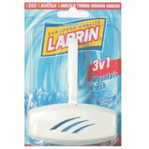 100 kusů | 100 | 0.00 | 0.00 | 0.00 | 0.00
2) Prix tablety do pisoáru s příjemnou vůní, obsah balení 1kg, Ilustrační foto. | 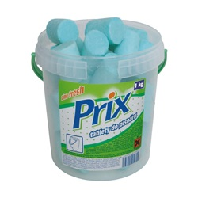 10 balení | 10 | 0.00 | 0.00 | 0.00 | 0.00
3) Dezinfekce a dezodorant WC závěs "LARIN" - např: vůně Citrus Fresh. 40g, Ilustrační foto. | 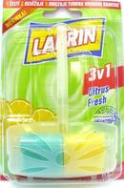 100 kusů | 100 | 0.00 | 0.00 | 0.00 | 0.00
4) Jednorázové latexové rukavice pudrované - velikost L, v balení 100 párů, Ilustrační foto. | 20 balení | 20 | 0.00 | 0.00 | 0.00 | 0.00
5) Jednorázové vinylové rukavice nepudrované - velikost L, v balení 100 párů, Ilustrační foto. | 20 balení | 20 | 0.00 | 0.00 | 0.00 | 0.00
6) Osvěžovač vzduchu, objem 300 ml., (např.: vůně Japonská zahrada, citrus, oceán), výrobce S.C.Johnson, Brise. | 60 kusů | 60 | 0 | 0.00 | 0.00 | 0.00
7) Tekuté mýdlo do dávkovačů v kanystru z plastu, objem 5 litrů, hustší konzistence, pouze bílá barva. Ilustrační foto. |  10 kusů | 10 | 0.00 | 0.00 | 0.00 | 0.00
8) SAVO 1l - Savo Originál je určený k dezinfekci vody a povrchů v domácnosti | 50 kusů | 50 | 0.00 | 0.00 | 0.00 | 0.00
9) Sáčky do koše - 30 litrů/50 ks v roličce. Tloušťka 9 mikronů, rozměr 50 x 60 cm, černé. LDPE = igelit | 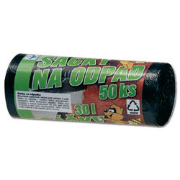 120 rolí | 120 | 0.00 | 0.00 | 0.00 | 0.00
10) Indulona - ochranný a regenerační krém k ošetření vysušené a popraskané kůže 100 ml červená 40 ks | 40 ks červená | 40 | 0.00 | 0.00 | 0.00 | 0.00
11) Indulona - ochranný a regenerační krém k ošetření vysušené a popraskané kůže 100 ml oranžová 40 ks | 40 ks oranžová | 40 | 0.00 | 0.00 | 0.00 | 0.00
12) DEO Korsika, 1 l, vonný koncentrát do čistících přípravků, oranžový | 60 kusů | 60 | 0.00 | 0.00 | 0.00 | 0.00
13) Toaletní papír dvouvrstvý, bílý, měkký, recykl, pevně navinut, rozměr 12cm x 9 cm, délka návinu 68 m, složení 100% celulóza, ilustrační foto | 960 rolí | 960 | 0.00 | 0.00 | 0.00 | 0.00
14) Kartáč na WC s miskou-sada (souprava) pevný plast WC kartáč + plastový kelímek (podstavec), masivnější provedení, ilustrační foto | 20 souprav | 20 | 0.00 | 0.00 | 0.00 | 0.00
15) Houbičky na nádobí s drátěnkou pro každodenní použití, rozměr: cca 8,1 x 5,4 x 2,7 cm, v balení 10 ks, mix barev, ilustrační foto, | 20 balení | 20 | 0.00 | 0.00 | 0.00 | 0.00
16) Tvarovaná houba na nádobí, velká s drátěnkou, rozměr: cca 9 x 7 x 4,5 cm , 5 ks v balení, ilustrační foto | 20 balení | 20 | 0.00 | 0.00 | 0.00 | 0.00
17) PRACHOVKA FLANEL bílá, 100% bavlna, rozměr 35x40cm | 100 kusů | 100 | 0.00 | 0.00 | 0.00 | 0.00
18) Antibakteriální mýdlo 90g,. např.: HERBAL, FRESH | 40 kusů | 40 | 0.00 | 0.00 | 0.00 | 0.00
19) Tekutý čistící písek Cif Cream - bílý, 720 g / 500 ml., vhodný na plastové, keramické, porcelánové, chromové a jiné povrchy např.: Citrus + Pink Flower + White, ilustrační foto | 64 kusů | 64 | 0.00 | 0.00 | 0.00 | 0.00
20) REAL maxi universal Limetka 1kg - Univerzální čistič, 1000 g např.: s vůní limetky | 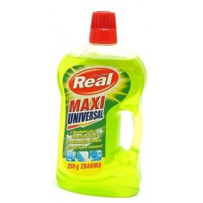 80 kusů | 80 | 0.00 | 0.00 | 0.00 | 0.00
21) Papírový ručník bílý, 2 vrstvy, 100% celulóza, 4000 ks v kartonu (krabici). Rozměr 23x24 cm (např.: Harmony) 20 x 200 ks v krabici | 10 krabic | 10 | 0.00 | 0.00 | 0.00 | 0.00
OBJEDNÁVKY GEMIN | CELKEM: |  |  |  | 0.00 | 0.00

